Gewichtung
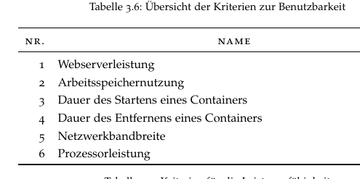

Leistung |  | 1 | 2 | 3 | 4 | 5 | 6 | Summe | Rang | Gewichtung [%]
 | 1 | o | x | x | x | x | x | 5 | 1 | 28.57
 | 2 | - | o | - | x | - | - | 1 | 5 | 9.52
 | 3 | - | x | o | x | - | - | 2 | 4 | 14.29
 | 4 | - | - | - | o | - | - | 0 | 6 | 4.76
 | 5 | - | x | x | x | o | - | 3 | 3 | 19.05
 | 6 | - | x | x | x | x | o | 4 | 2 | 23.81

 |  |  |  |  |  |  | Gewichtung von einem Punkt | 10000% | 21 | 4.76

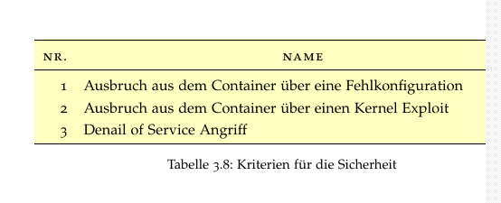
 |  | 1 | 2 | 3
Sicherheit | 1 | o | - | x |  |  |  | 1 | 2 | 33.33
 | 2 | x | o | x |  |  |  | 2 | 1 | 50.00
 | 3 | - | - | o |  |  |  | 0 | 3 | 16.67

 |  |  |  |  |  |  |  |  |  |  |  | 3.5714285714

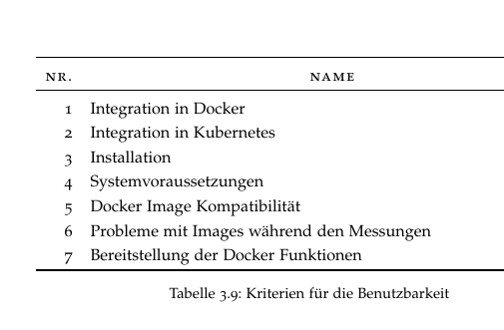
Benutzbarkeit |  | 1 | 2 | 3 | 4 | 5 | 6 | 7 | Summe | Rang | Gewichtung
 | 1 | o | x | x | x | - | - | x | 4 | 3 | 17.86
 | 2 | - | o | x | x | - | - | x | 3 | 4 | 14.29
 | 3 | - | - | o | - | - | - | - | 0 | 7 | 3.57
 | 4 | - | - | x | o | - | - | - | 1 | 6 | 7.14
 | 5 | x | x | x | x | o | x | x | 6 | 1 | 25.00
 | 6 | x | x | x | x | - | o | x | 5 | 2 | 21.43
 | 7 | - | - | x | x | - | - | o | 2 | 5 | 10.71

 |  |  |  |  |  |  |  |  | 10000% | 28 | 3.57

